仕様書について
Bridge Craft仕様書

ゲームの基本情報

ハード：PC(Windows10)
コントローラー：マウス
プレイ人数：１人
画面サイズ：800ｘ600（ウィンドウ）

シーンフロー
シーンフロー

単方向
ゲーム起動

双方向

タイトル画面

ステージセレクト

ゲーム画面

ゲームオーバー
クリア画面

統一仕様
ボタンについて

再挑戦
STAGE 1
🔙

次へ

デザインと配置(仮)

・ボタンは角の丸い長方形(🔙ボタンのみ正方形)
・色は、戻るボタンがライトグリーン、
STAGE選択ボタンと再挑戦ボタンはライトブルー、次へボタンは赤色
・🔙ボタンは画面左上に配置
STAGE選択ボタンと次へボタンと再挑戦ボタンは画面中央より少し下

基本仕様

・各ボタンの上で左クリックすると効果音を再生し、
その後ボタンに応じた動作を行う

？ボタンについて

？

デザインと配置(仮)

・ボタンは角の丸い正方形
・色はオレンジ
・画面右上に配置

基本仕様

・ボタンの上で左クリックすると効果音を再生し、
他のボタンのクリック判定をすべて停止させ、
？ボタンを押したシーンに対応した説明書を
画面に表示する
・ゲーム画面シーンでクリックした場合、
残り制限時間とキャラクターの動きも停止させる

タイトル
スタートの文字をマウスクリックで
ステージセレクト画面に移動
岩本
 | 💩

Bridge Craft

Strat

ステージセレクト
岩本

マウスカーソルを合わせるとステージ見本（緑の四角形）の周りが黄色く光る。
クリックすると光っている
ステージに移行

Stage1
Stage2
Stage3

ゲームメイン
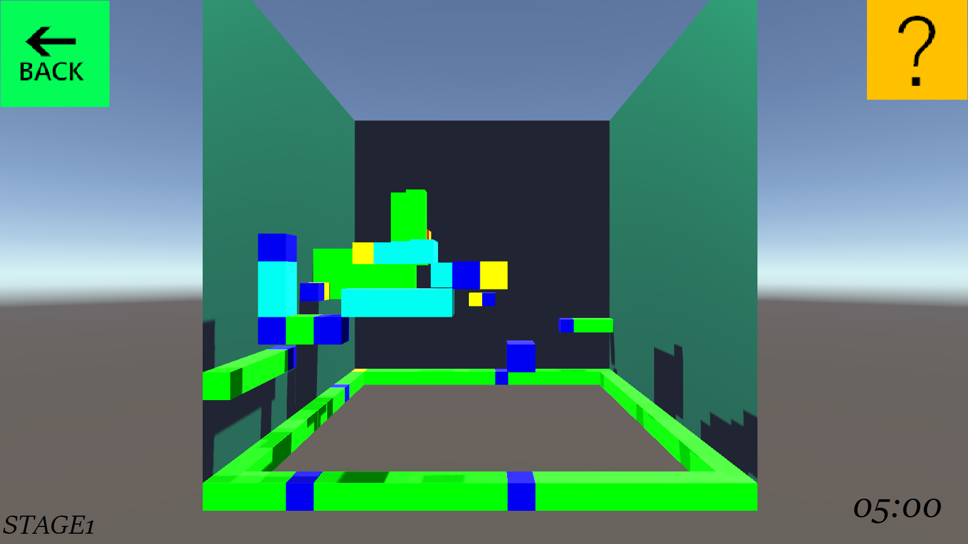

ゲームメイン画面イメージ

GAMEOVER
GAME OVER
RETRY
MENU
岩本
マウスカーソルを合わせてクリックで移動
１．リトライ
２．ステージセレクト画面に
移動

１

２

GAMECLEAR
岩本

GAME CLEAR
マウスカーソルを合わせてクリックで移動
１．次のステージに移動
２．クリアしたステージに移動
３．ステージセレクト画面に移動

NEXT
１

RETRY
２

MENU
３

